画面レイアウト
画面レイアウト

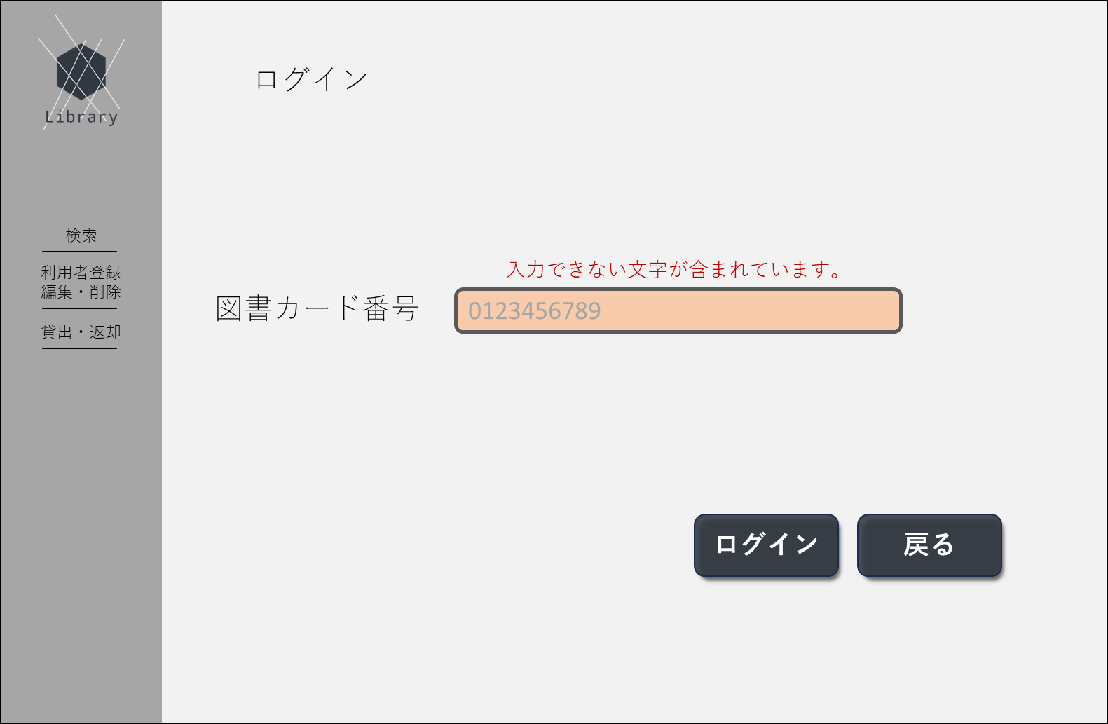
①
➁
③
④
⑤
⑥
⑨
⑦
⑧
⑩
 | 1.初期画面

 |  | 画面項目一覧
 |  | No | 項目名 | 項目説明 | 必須 | 入力種別 | 入力桁数 | 入力形式
 |  | 1 | ロゴ | ページのロゴを表示 | - | ボタン | - | -
 |  | 2 | 別ページ名 | 「検索」と表示 | - | ボタン | - | -
 |  | 3 | 別ページ名 | 「利用者登録・編集・削除」と表示 | - | ボタン | - | -
 |  | 4 | 別ページ名 | 「貸出・返却」と表示 | - | ボタン | - | -
 |  | 5 | ページタイトル | 「ログイン」と表示 | - | 表示のみ | - | -
 |  | 6 | 項目タイトル | 「図書カード番号」と表示 | - | 表示のみ | - | -
 |  | 7 | 図書カード番号入力欄 | 図書カード番号の入力欄 | ○ | テキスト | 10 | 半角数字のみ
 |  | 8 | エラー文 | 入力値のエラー内容に応じてエラー文を表示 | - | 表示のみ | - | -
 |  | 9 | ログインボタン | ログイン処理を実行するボタン | - | ボタン | - | -
 |  | 10 | 戻るボタン | 前画面へ遷移するボタン | - | ボタン | - | -

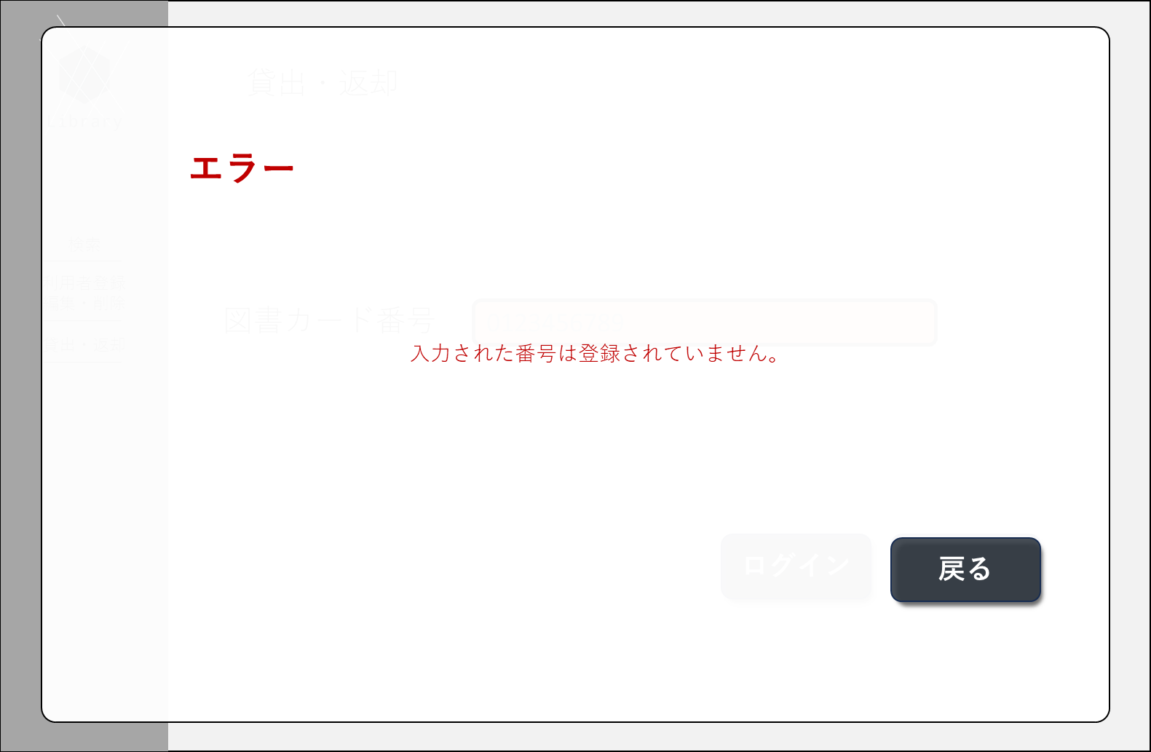
①
➁
③
 | エラー画面 (ポップアップ）
 |  | 画面項目一覧
 |  | No | 項目名 | 項目説明 | 必須 | 入力種別 | 入力桁数 | 入力形式
 |  | 1 | エラータイトル | 「エラー」と表示 | - | 表示のみ | - | -
 |  | 2 | エラー内容 | エラーに応じたエラー文を表示 | - | 表示のみ | - | -
 |  | 3 | 戻るボタン | エラー表示を閉じるボタン。 | - | ボタン | - | -

画面遷移図
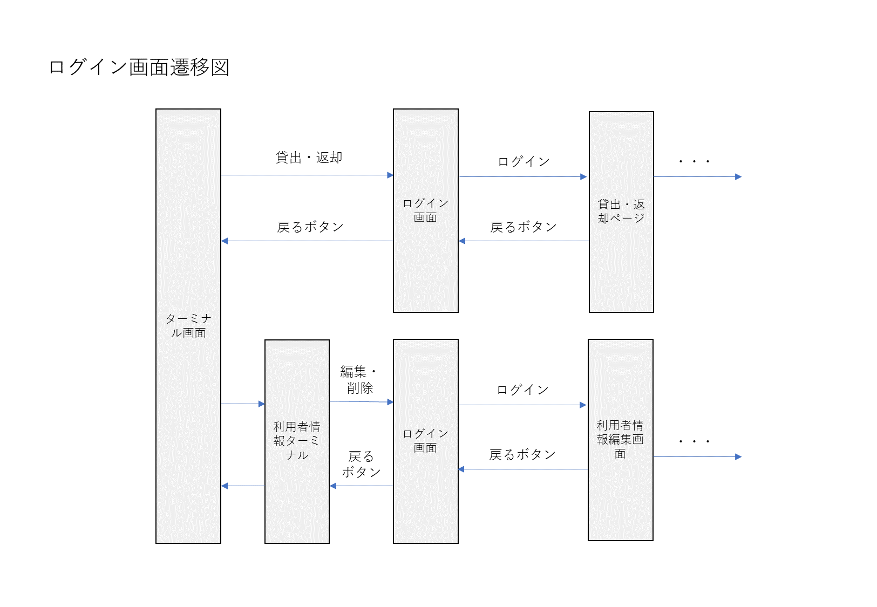
画面遷移図

